2020_data
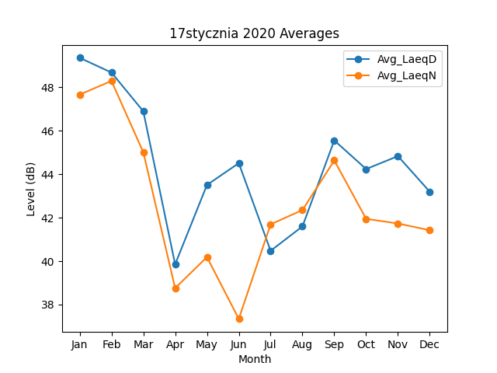
Month | Avg_LaeqD | Avg_LaeqN
1 | 49.360093771 | 47.664847933
2 | 48.682130746 | 48.296016076
3 | 46.89862497 | 45.013452089
4 | 39.851127631 | 38.757580147
5 | 43.50705428 | 40.185130498
6 | 44.510027142 | 37.339062467
7 | 40.474641056 | 41.694084291
8 | 41.599208948 | 42.351732014
9 | 45.557656687 | 44.63424329
10 | 44.239077255 | 41.945794298
11 | 44.834418713 | 41.732730423
12 | 43.192668875 | 41.420928261

